COOLER CLINICO
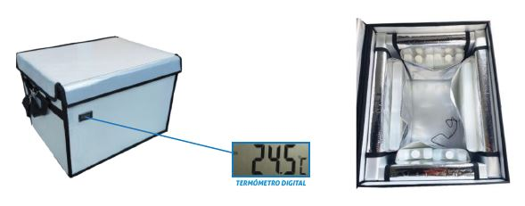
Formulario N°1 - COOLER CLINICO
 | Empresa
 | Marca
 | Modelo
 | Garantía (en meses)
 | País de origen
 | Plazo de entrega (dias corridos)
 | Cantidad | 3
 | Especificaciones técnicas | N° pág catálogo | Cumplimiento (Sí / No) | Exigencia y Puntaje | Observación
1 | Características Generales
1.1 | 03 cooler clinico de capacidad entre 20 y 25 litros |  |  | Obligatorio
1.2 | Para mantener la cadena de frío de vacunas y medicamentos |  |  | Obligatorio
1.3 | Mantiene la temperatura entre +2°C y +8°C |  |  | Obligatorio
1.4 | Superificies internas anti bacterianas |  |  | Obligatorio
1.5 | Asas y correas para traslado |  |  | Obligatorio
1.6 | Incluyen unidades refrigerantes |  |  | Obligatorio
1.7 | Muestra temperatura actual |  |  | Obligatorio
2 | Certificaciones
2.1 | FDA o CE |  |  | Obligatorio
3 | Debe incluir
3.1 | Todos los equipos ofertados en la presente licitación deben ser nuevos |  |  | Obligatorio
3.2 | Debe incluir garantía de 06 meses como mínimo para el equipo y carro desde la puesta en marcha |  |  | Obligatorio
3.3 | El bulto debe ser entregado primeramente en bodega Megacentro del Servicio Salud Concepción (SSC), y luego la empresa debe trasladar el equipo hasta el establecimiento de desrino, previa coordinación con la empresa, la cual a su vez debe asumir todos los costos que esto involucre (logísticos, transporte, etc.). |  |  | Obligatorio
3.4 | La empresa ofertante debe incluir todo lo necesario para que los equipos queden 100% operativos, aún cuando estos no se indiquen en este anexo |  |  | Obligatorio
3.5 | Se debe considerar que la recepción conforme se hace una vez realizada el acta de recepción cuantitativa (revisión y verificación de lo que se solicitó en la compra) y acta de recepción cualitativa (verificación de funcionamiento y capacitaciones al personal clínico) |  |  | Obligatorio
3.6 | Se debe adjuntar la cotización completa de la oferta, detallando todo lo que se incluye en ésta |  |  | Obligatorio
3.7 | El proveedor debe entregar Guía de Despacho Visible en los Bultos entregados en el Establecimiento de destino, indicando la siguiente información: Cantidad de equipo/equipamiento,modelo, serie y valor unitario. |  |  | Obligatorio

 | IMAGEN REFERENCIAL

